Problema
Problema: Existe uma associação ou uma relação entre a idade e a frequência cardíaca das pessoas que praticam atividade física na esteira?
Para reponder a esta pergunta foram observadas 20 pessoas que praticara a atividade física na esteira com controle da frequência cardíaca. Foi registrada apenas as frequência cardíaca máxima e a mínima.
Tabela1: Frequência cardíaca máxima (FC MAX) durante atividade física na esteira das 20 pessoas que realizaram esta atividade ontem a partir da 18h, na Academia SR
Nº da ficha | Idade (x anos) | FC MAX (y bpm)
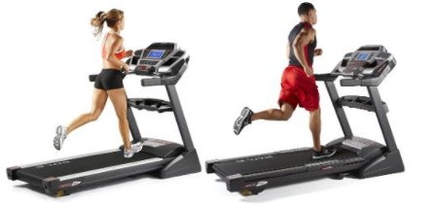
1 | 12 | 192
2 | 16 | 196
3 | 19 | 199
4 | 19 | 199
5 | 21 | 200
6 | 21 | 194
7 | 23 | 198
8 | 23 | 200
9 | 24 | 202
10 | 25 | 183
11 | 26 | 192
12 | 27 | 189
13 | 36 | 184
14 | 39 | 181
15 | 45 | 173
16 | 41 | 177
17 | 47 | 171
18 | 48 | 170
19 | 49 | 169
20 | 51 | 167
Fonte: Dados fictícios

Problema resollvido
Problema: Existe uma associação ou uma relação entre a idade e a frequência cardíaca das pessoas que praticam atividade física na esteira?
Vamos utilizar os dados da Tabela 1 para verificar se existe uma associação entre a idade e a frequência cardíaca máxima considerando a amostra coletada ontem na Academia SR.
Exiatem inúmeros métodos para verificar esta associação. Nos vamos verificar se existe uma associação linear entre a idade e a frequência cardíaca máxima utilizando as seguintes métodos para análise: análise do diagrama de dispersão; análise do coeficiente de correlação e análise do coeficiente de determinação.
Tabela1: Frequência cardíaca máxima (FC MAX) durante atividade física na esteira das 20 pessoas que realizaram esta atividade ontem a partir da 18h, na Academia SR |  |  | Diagrama de dispersao | Coeficiente de correlação | Coeficiente de determinação
Nº da ficha | Idade (x anos) | FC MAX (y bpm) |  | Coeficiente de correlação | Coeficiente de determinação
1 | 12 | 192 |  | -0.90840246279 | 0.8251950344
2 | 16 | 196
3 | 19 | 199 |  | Valor absoluto do coeficiente de correlação |  | 0.97
4 | 19 | 199 |  | 0.90840246279
5 | 21 | 200
6 | 21 | 194
7 | 23 | 198
8 | 23 | 200
9 | 24 | 202
10 | 25 | 183
11 | 26 | 192
12 | 27 | 189
13 | 36 | 184 | Interpretação:
14 | 39 | 181 | Pelo diagrama de dispersão, a associação linear pode ser percebida pelo fato dos pontos estarem quase alineados com a reta.
15 | 45 | 173
16 | 41 | 177 | |R| é igual ou maior a 0,60, portanto a associação entre as variáveis consideradas é forte.
17 | 47 | 171
18 | 48 | 170 | Ao analisar o coeficiente de determinação, percebe-se que 82,5195% da FC MAX das pessoas investigadas pode ser explicada pela idade, porém 17,48% dos casos depende de outros fatores, não investigados.
19 | 49 | 169
20 | 51 | 167

Exercício 1
Problema: Existe uma associação entre a Altura e a massa corporal das pessoas?
Para reponder a esta pergunta foram observadas 20 pessoas .
Tabela2: A altura e a massa corporal (peso) de 20 pessoas que frequentaram a Academia C&M
Diagrama de dispersão da altura em função da massa corporal
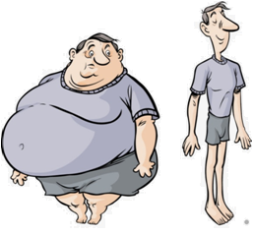
Nº da ficha | Altura (x cm) | Massa corporal (y kg) |  |  |  | Analise o diagrama de dispersão
1 | 152 | 56
2 | 157 | 61
3 | 160 | 61
4 | 160 | 74
5 | 164 | 68
6 | 164 | 78
7 | 166 | 70
8 | 166 | 90
9 | 167 | 71
10 | 168 | 67
11 | 169 | 73
12 | 170 | 65
13 | 170 | 74
14 | 170 | 74
15 | 175 | 72
16 | 176 | 80
17 | 177 | 81 | Valor do coeficiente de correlação: | 0.63369304902 | Obtenha o valor anterior com o comando do Excel
18 | 178 | 97 | Analise o coeficiente de correlação
19 | 179 | 74
20 | 180 | 78
Fonte: Dados fictícios |  |  | Valor do coeficiente de determinação: | 0.40156688037 | Obtenha o valor anterior com o comando do Excel
 |  |  | Analise o coeficiente de determinação

Exercício 2
Problema: Existe uma associação horas de estudo extraclasse e o rendimento acadêmico dos alunos de Educação Física?
Para reponder a esta pergunta foram observadas 15 acadêmicos.
Tabela2: horas de estudo extraclasse e o rendimento acadêmico dos alunos de Educação Física do 9º semestre de 2017?

Nº da ficha | Tempo de estudo (xh/semana) | Média das notas do semestre (y de 0 a 100) |  |  |  | Analise o diagrama de dispersão
1 | 4 | 44
2 | 5 | 50
3 | 6 | 49
4 | 7 | 59
5 | 8 | 67
6 | 9 | 49
7 | 10 | 54
8 | 11 | 59
9 | 12 | 68
10 | 13 | 86
11 | 14 | 93
12 | 15 | 91
13 | 16 | 91
14 | 17 | 93
15 | 18 | 96
Fonte: Dados fictícios
 |  |  | Valor do coeficiente de correlação: | 0.920769227 | Obtenha o valor anterior com o comando do Excel
 |  |  | Analise o coeficiente de correlação

 |  |  | Valor do coeficiente de determinação: | 0.84781596939 | Obtenha o valor anterior com o comando do Excel
 |  |  | Analise o coeficiente de determinação

Diagrama de dispersão
Problema: Existe uma associação ou uma relação entre a idade e a frequência cardíaca das pessoas que praticam atividade física na esteira?
Vamos utilizar os dados da Tabela 1 para verificar se existe uma associação entre a idade e a CF MAX considerando a amostra coletada ontem na Academia SR.
Exiatem inúmeros métodos para verificar esta associação. Nos vamos verificar se existe uma associação linear entre a idade e a frequência cardíaca máxima utilizando as seguintes métodos para análise: análise do diagrama de dispersão; análise do coeficiente de correlação e análise do coeficiente de determinação.
Tabela1: Frequência cardíaca máxima (FC MAX) durante atividade física na esteira das 20 pessoas que realizaram esta atividade ontem a partir da 18h, na Academia SR |  |  | Problema resollvido | Coeficiente de correlação | Coeficiente de determinação

FC MAX
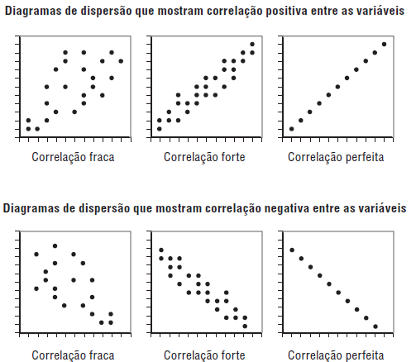
Nº da ficha | Idade (x anos) | FC MAX (y bpm)
1 | 12 | 192
2 | 16 | 196
3 | 19 | 199 |  |  |  | 0.97
4 | 19 | 199
5 | 21 | 200
6 | 21 | 194
7 | 23 | 198
8 | 23 | 200
9 | 24 | 202
10 | 25 | 183
11 | 26 | 192
12 | 27 | 189
13 | 36 | 184
14 | 39 | 181
15 | 45 | 173
16 | 41 | 177
17 | 47 | 171
18 | 48 | 170
19 | 49 | 169
20 | 51 | 167

